Sheet1
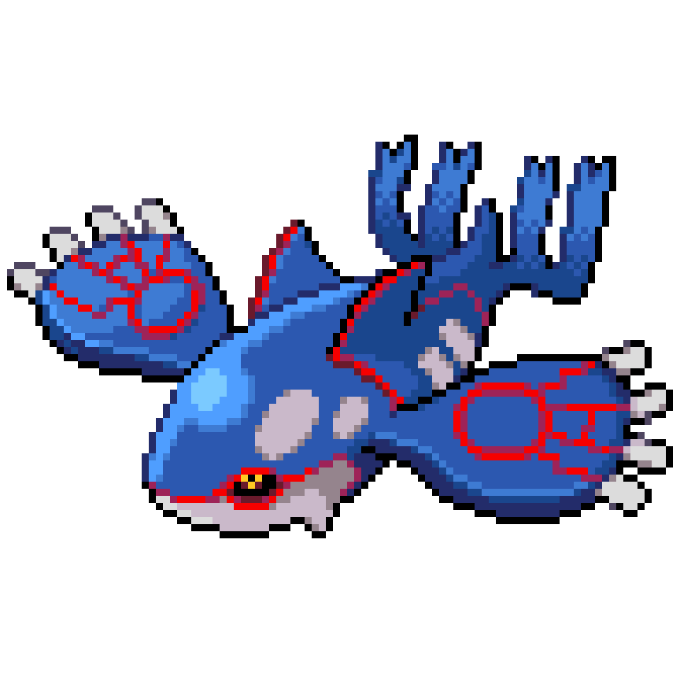
 | バトルに必要な人たち

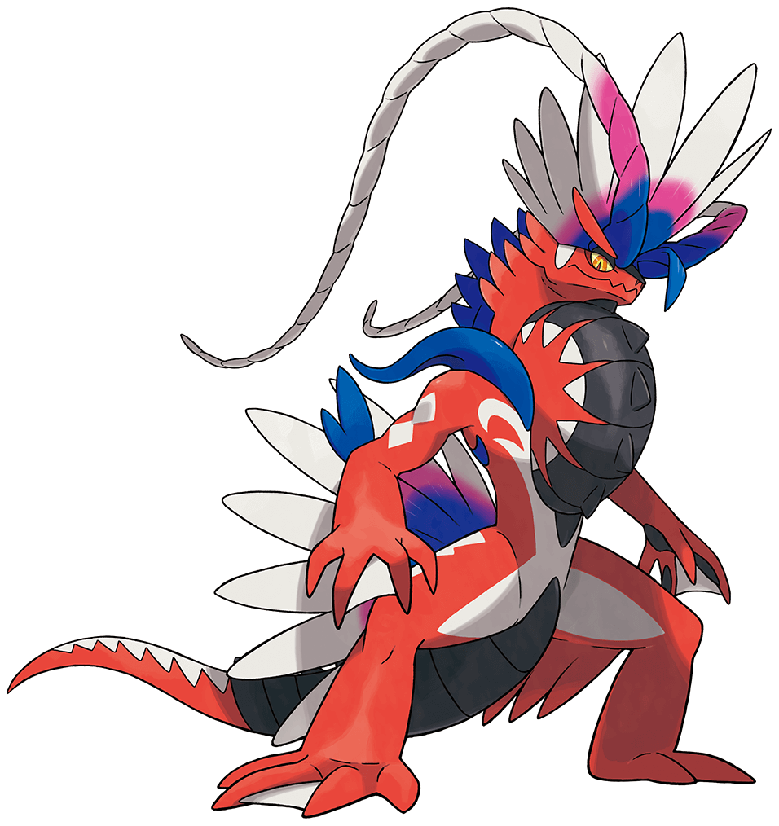

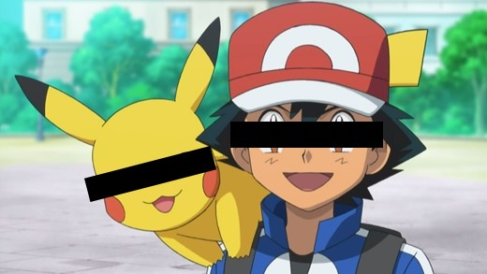

class |  | トレーナー |  | ポケモン |  | 審判
 |  | 〇状態 | 〇役割 | 〇状態 | 〇役割 | 〇状態 | 〇役割
 |  | ・名前 | ・ポケモンを出す | ・名前 | ・命令受けて技を出す |  | ・ポケモンがどれだけダメージ受けたか判断
 |  | ・レベル | ・ポケモンに技を命令する | ・タイプ１ | ・ダメージを受ける |  | ・ポケモンがどれだけダメージ与えたか判断
 |  |  |  | ・タイプ２ |  |  | ・こうかばつぐん、ふつう、いまいちを判断
 |  |  |  | ・レベル |  |  | ・勝ち負けを判断
 |  |  |  | ・HP
 |  |  |  | ・こうげき
 |  |  |  | ・技

